forensic_statistical_matrix_ord
trial_execution_order | filename | class | group | file_size_bytes | binwalk_hits | carved_files_count | stegseek_success | stegoveritas_files_count
1 | 00775.jpg | JUNIWARD | Stego | 35582 | 0 | 1 | 0 | 1
2 | 22725.jpg | JUNIWARD | Stego | 55585 | 0 | 1 | 0 | 1
3 | 17509.jpg | JUNIWARD | Stego | 126348 | 0 | 1 | 0 | 1
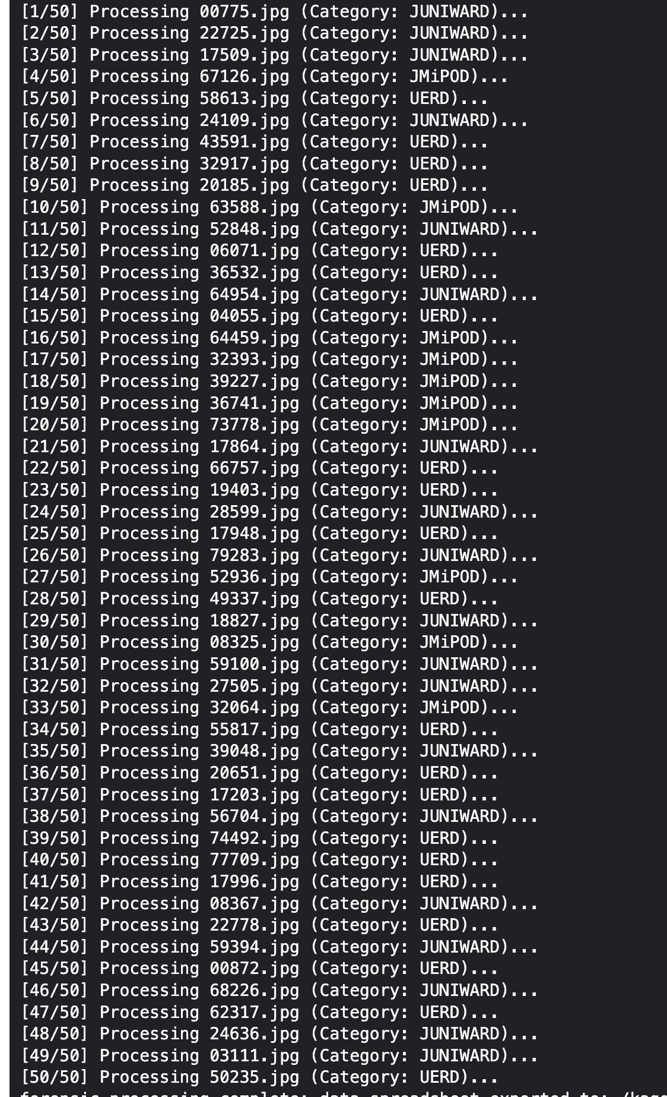
4 | 67126.jpg | JMiPOD | Stego | 281202 | 0 | 1 | 0 | 1
5 | 58613.jpg | UERD | Stego | 61085 | 0 | 1 | 0 | 1
6 | 24109.jpg | JUNIWARD | Stego | 80972 | 0 | 1 | 0 | 1
7 | 43591.jpg | UERD | Stego | 32640 | 0 | 1 | 0 | 1
8 | 32917.jpg | UERD | Stego | 51123 | 0 | 1 | 0 | 1
9 | 20185.jpg | UERD | Stego | 86312 | 0 | 1 | 0 | 1
10 | 63588.jpg | JMiPOD | Stego | 270680 | 0 | 1 | 0 | 1
11 | 52848.jpg | JUNIWARD | Stego | 173494 | 0 | 1 | 0 | 1
12 | 06071.jpg | UERD | Stego | 176001 | 0 | 1 | 0 | 1
13 | 36532.jpg | UERD | Stego | 93065 | 0 | 1 | 0 | 1
14 | 64954.jpg | JUNIWARD | Stego | 20350 | 0 | 1 | 0 | 1
15 | 04055.jpg | UERD | Stego | 99467 | 0 | 1 | 0 | 1
16 | 64459.jpg | JMiPOD | Stego | 20639 | 0 | 1 | 0 | 1
17 | 32393.jpg | JMiPOD | Stego | 234936 | 0 | 1 | 0 | 1
18 | 39227.jpg | JMiPOD | Stego | 37391 | 0 | 1 | 0 | 1
19 | 36741.jpg | JMiPOD | Stego | 166107 | 0 | 1 | 0 | 1
20 | 73778.jpg | JMiPOD | Stego | 51570 | 0 | 1 | 0 | 1
21 | 17864.jpg | JUNIWARD | Stego | 65267 | 0 | 1 | 0 | 1
22 | 66757.jpg | UERD | Stego | 297408 | 0 | 1 | 0 | 1
23 | 19403.jpg | UERD | Stego | 163786 | 0 | 1 | 0 | 1
24 | 28599.jpg | JUNIWARD | Stego | 153876 | 0 | 1 | 0 | 1
25 | 17948.jpg | UERD | Stego | 47847 | 0 | 1 | 0 | 1
26 | 79283.jpg | JUNIWARD | Stego | 142213 | 0 | 1 | 0 | 1
27 | 52936.jpg | JMiPOD | Stego | 28209 | 0 | 1 | 0 | 1
28 | 49337.jpg | UERD | Stego | 63460 | 0 | 1 | 0 | 1
29 | 18827.jpg | JUNIWARD | Stego | 240429 | 0 | 1 | 0 | 1
30 | 08325.jpg | JMiPOD | Stego | 151535 | 0 | 1 | 0 | 1
31 | 59100.jpg | JUNIWARD | Stego | 61290 | 0 | 1 | 0 | 1
32 | 27505.jpg | JUNIWARD | Stego | 56045 | 0 | 1 | 0 | 1
33 | 32064.jpg | JMiPOD | Stego | 22861 | 0 | 1 | 0 | 1
34 | 55817.jpg | UERD | Stego | 50510 | 0 | 1 | 0 | 1
35 | 39048.jpg | JUNIWARD | Stego | 145611 | 0 | 1 | 0 | 1
36 | 20651.jpg | UERD | Stego | 91688 | 0 | 1 | 0 | 1
37 | 17203.jpg | UERD | Stego | 102683 | 0 | 1 | 0 | 1
38 | 56704.jpg | JUNIWARD | Stego | 94176 | 0 | 1 | 0 | 1
39 | 74492.jpg | UERD | Stego | 137823 | 0 | 1 | 0 | 1
40 | 77709.jpg | UERD | Stego | 63793 | 0 | 1 | 0 | 1
41 | 17996.jpg | UERD | Stego | 204015 | 0 | 1 | 0 | 1
42 | 08367.jpg | JUNIWARD | Stego | 37293 | 0 | 1 | 0 | 1
43 | 22778.jpg | UERD | Stego | 79820 | 0 | 1 | 0 | 1
44 | 59394.jpg | JUNIWARD | Stego | 169813 | 0 | 1 | 0 | 1
45 | 00872.jpg | UERD | Stego | 57468 | 0 | 1 | 0 | 1
46 | 68226.jpg | JUNIWARD | Stego | 160426 | 0 | 1 | 0 | 1
47 | 62317.jpg | UERD | Stego | 131470 | 0 | 1 | 0 | 1
48 | 24636.jpg | JUNIWARD | Stego | 137700 | 0 | 1 | 0 | 1
49 | 03111.jpg | JUNIWARD | Stego | 165068 | 0 | 1 | 0 | 1
50 | 50235.jpg | UERD | Stego | 42321 | 0 | 1 | 0 | 1

